ArtefatosGestão
Artefatos de Gestão

Ciclo de Vida de Desenvolvimento
Plano
Priorizar Solicitação
Aprovação Financeira
Desenho Solução
Planejamento Desenvolvimento
[Desenho Téc] Construção e Aprov Solução
Testes
Implantação
Pós- Implantação

Termo de Abertura
Artefatos de projeto
Plano de Aquisições
A
Plano de projeto
Relatório de Progresso
A
B
Aceite do Produto
A

Artefatos de Gestão de Projetos
Orçamento
A
Pedido de Alteração
Pesquisa de Satisfação
B
Plano de Recursos
C
Cronograma
A
Log Riscos, Questões e Pendências
B
Lições Aprendidas
B
Plano de Alterações
A
Plano de Comunicação
C
Plano de Qualidade
C
Declaração de Escopo
C
1 Projeto
O que é obrigatório para o A é para o B.
O que é obrigatório para o B é para o C.
Material Kick-off
B

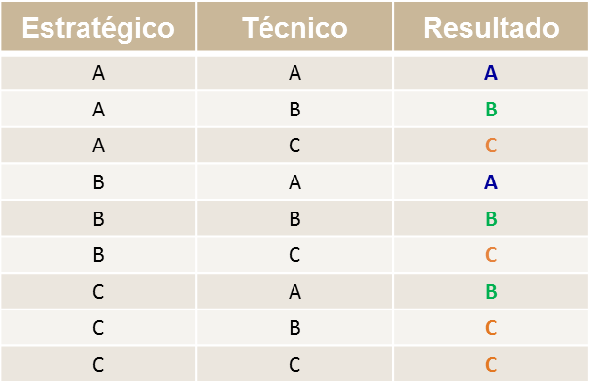
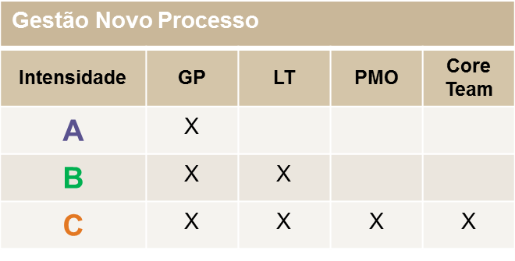

Todas as solicitações devem ter GP
GP passa a ser sempre o responsável pelo Projeto.

EnvolvimentoOiDS
 | Envolvimento da Oi no Desenho da Solução por sistema

Tipo de sistema | Capacidade x Retenção de Conhecimento | Tipo de Participação de TI no DS | Descrição
Novos sistemas |  | Responsável | TI é responsável pelo Desenho da Solução e pelo envolvimento dos vários envolvidos, assegurando a qualidade do trabalho. Envolve a (s) Fábrica(s) de Desenvolvimento sempre que necessário – tanto para alinhar entendimento final como para participar no DS quando não há know how interno ou capacidade.
Sistemas legados | Avaliar Capacidade e Retenção de Conhecimento | Responsável
 |  | Participante | A responsabilidade de elaboração e validação do DS é da Fábrica de Desenvolvimento, de todos os sistemas envolvidos na solicitação sob sua responsabilidade . Além disso, por consolidar e efetuar alinhamento e envolvimento dos vários envolvidos. A Oi só intervém para desbloquear alguma situação e aprovação do DS.

Novos Sistemas – Sistemas que constam no plano de sistemas do programa estruturante da Oi. Consultar área de Arquitetura.
Sistemas Legados – Sistemas da Arquitetura atual da Oi.
Definições

Observações
Atividades Referentes a solicitação – Elaboração da atividade de Planejar Desenho da Solução e Consolidações da Visão da Solução serão efetuadas pela Oi. Coordenação de sistemas de mais de uma Fábrica de Desenvolvimento é realizado pela Oi, pois não existe o conceito de fabrica Master.

